상품제안서
자개프리미엄볼펜골드+군학도자개명함 | 상품코드: S46494

 |  |  |  |  |  |  | 02-713-8555 | www.synergygift.co.kr
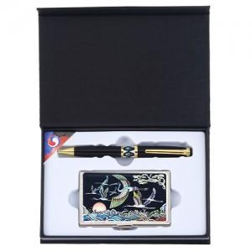

【상세/제작정보】

【인쇄/포장옵션】 | 레이저 볼펜+자개명함 세트당 / 전통무늬포장지

【공급단가】 | 수량 | 20~ | 100~ | 500~ | 1,000~ | 3,000~
*VAT별도 | 단가 | 19,110원 | 18,080원 | 17,190원 | 16,750원 | 16,460원

【상품 URL】 | https://www.synergygift.co.kr:443/src/goods_detail.php?gdno=46494

